Лист1
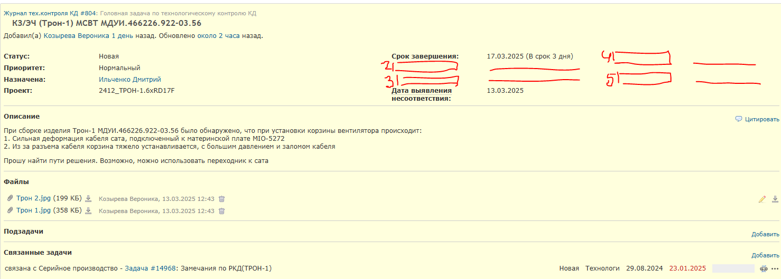
Оставить как есть
Вывести в отдельное поле

1 | 2 | 3 | 4 | 5 | 6 | 7 | 8
Заявка на корректировку КД #18371: | КЗ/ЭЧ | (Трон-1) | МСВТ | МДУИ.466226.922-03.56 | Новая | Ильченко Дмитрий | 17.03.2025

